Hoja 1

Nombre emisora | Frecuencia operación MHz | Ancho de banda señal recibida adjunte evidencia de la medida | ¿Contiene la señal L+R? (SI/NO) | ¿Contiene señal piloto? (SI/NO) | ¿Contiene la Señal L-R? (SI/NO) | ¿Contiene la señal RBDS? (SI/NO) | ¿La emisora se encuentra registrada? indique el distintivo asignado | Imagen de evidencia de la señal demodulada donde identifique cada uno de sus caracteristicas (deben editar la imagen captada del computador e identificar los nombres de las componentes de la señal) | Clase de estacion | Potencia de transmision (kW) | frecuencia de enlace MHz
W RADIO | 90.7 | 200 Khz | SI | SI | SI | SI | SI | 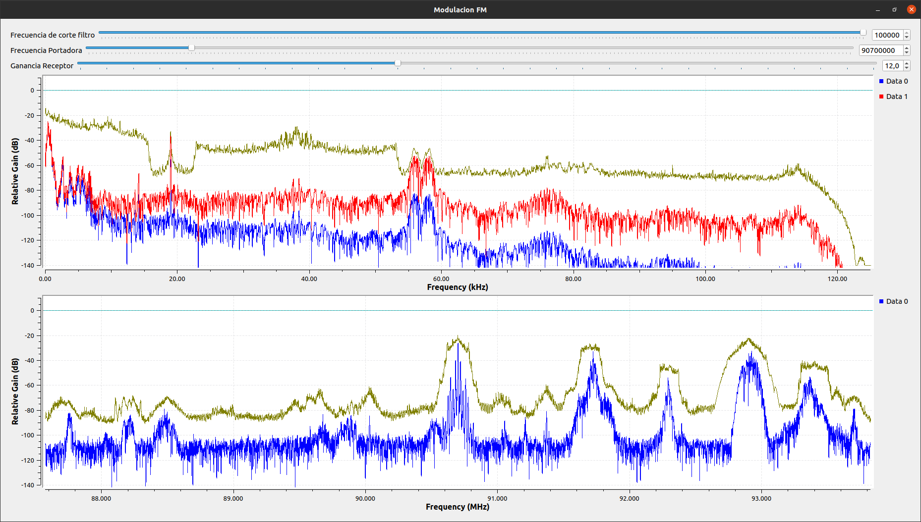 | B | 10 | 307.7
COLOMBIA ESTEREO | 92.9 | 300 Khz | SI | SI | SI | SI | SI | 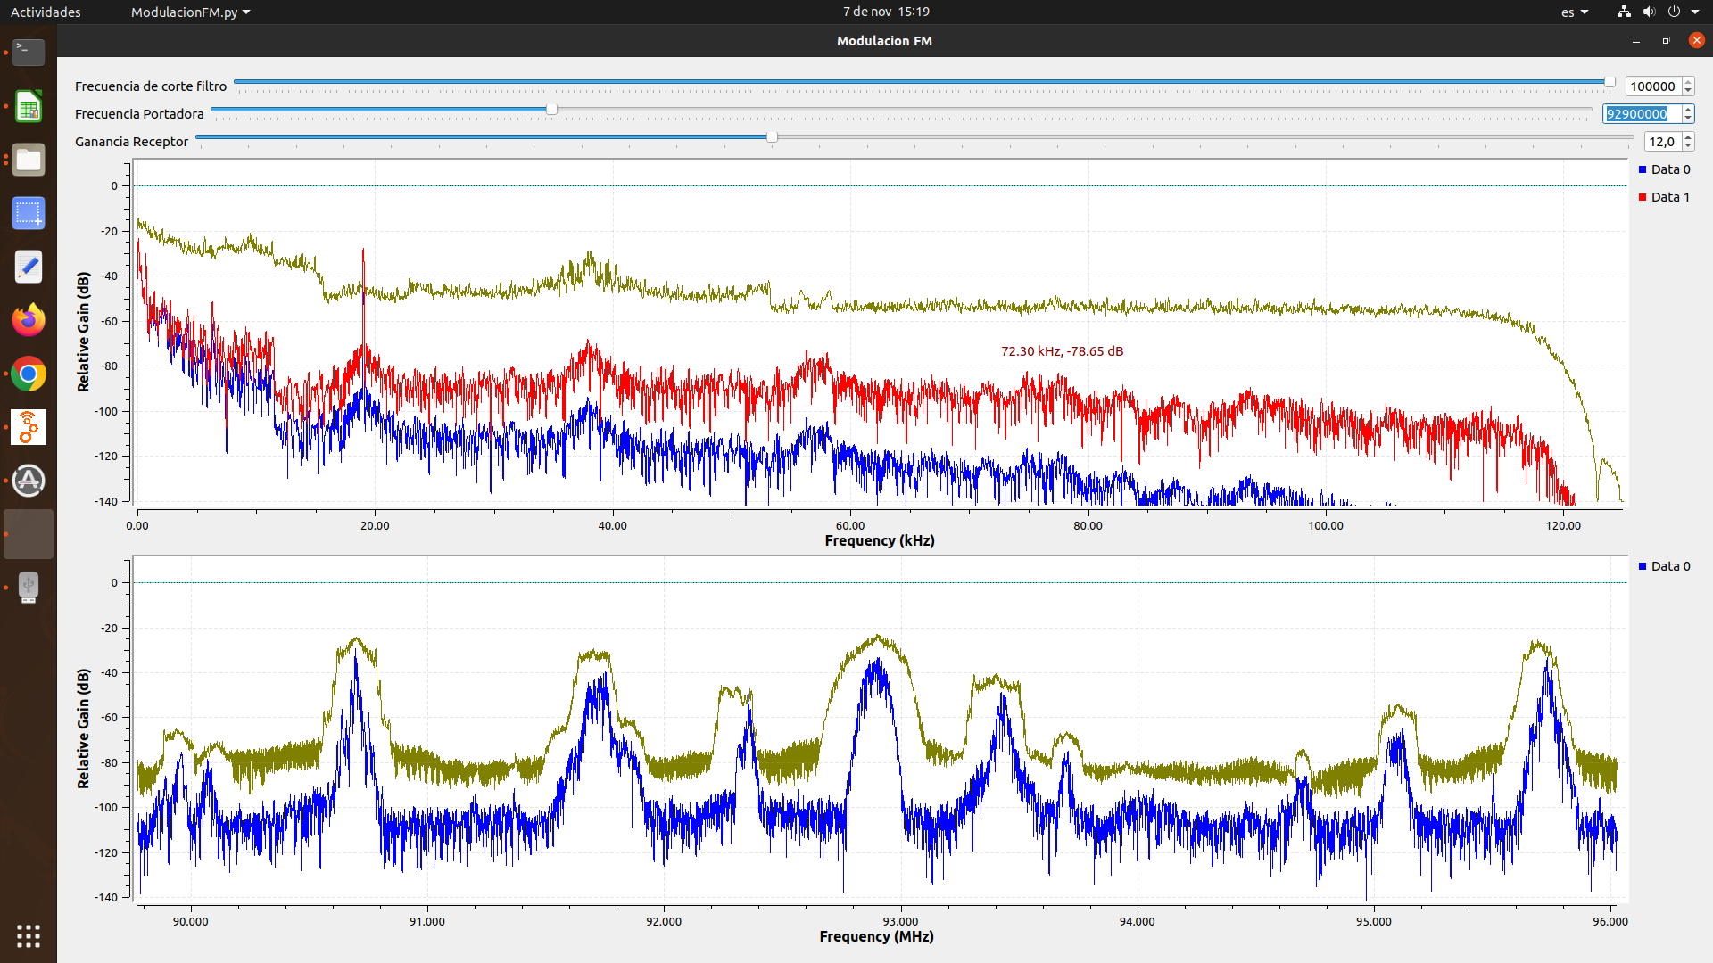 | A | 15 | 317.7
RADIO POLICIA NACIONAL | 91.7 | 300 Khz | SI | SI | SI | SI | SI | 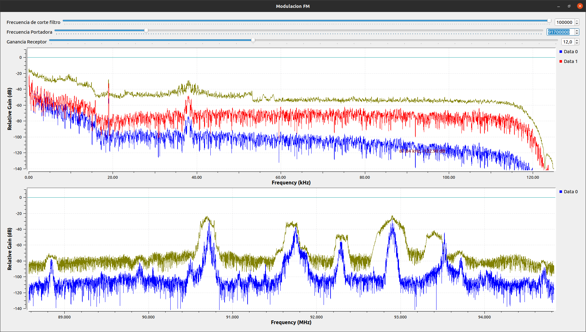 | B | 10 | 307.3
TROPICANA | 95.7 | 300 Khz | SI | SI | SI | SI | SI | 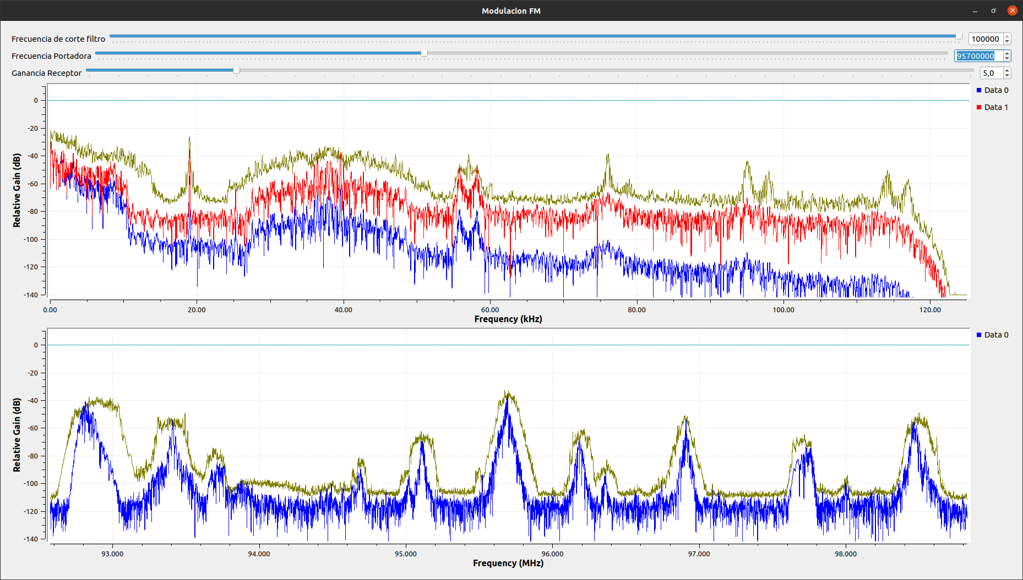 | B | 9 | 302.1
RADIO USTA | 96.2 | 200 Khz | SI | SI | SI | SI | SI | 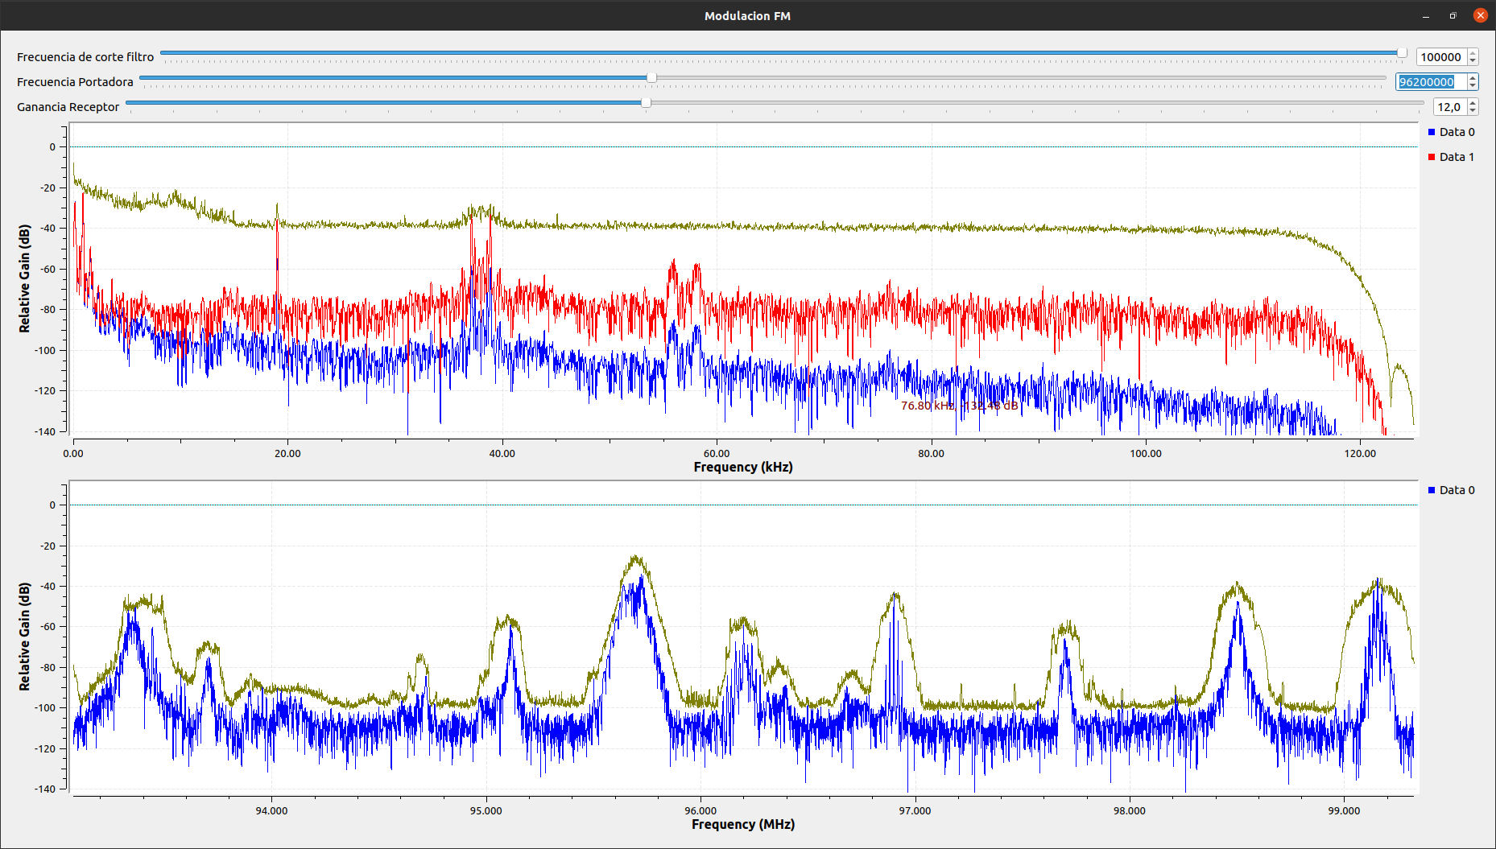 | B | 10 | 309.7
UIS FM | 96.9 | 200 Khz | SI | SI | SI | SI | SI | 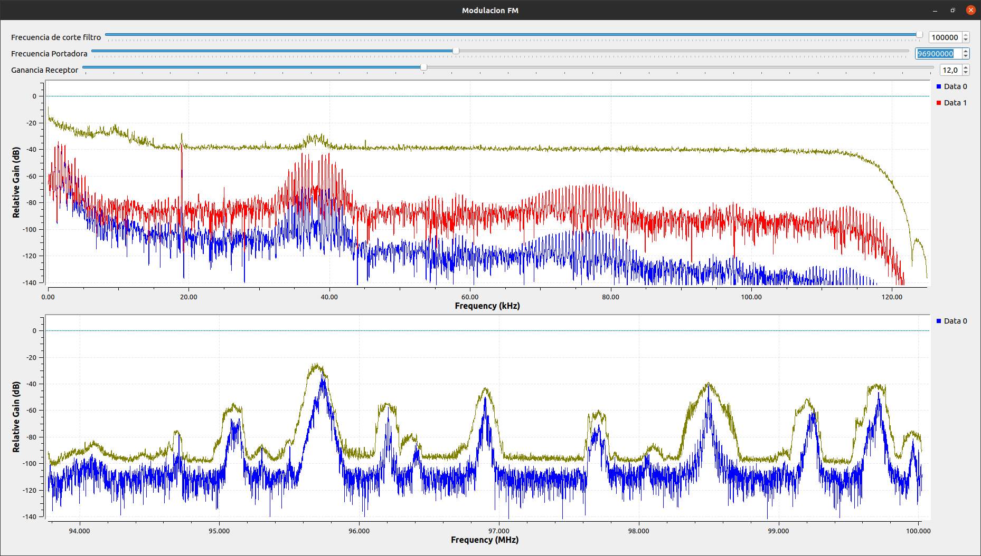 | B | 10 | 328.5
LA FM | 99.7 | 200 Khz | SI | SI | SI | SI | SI | 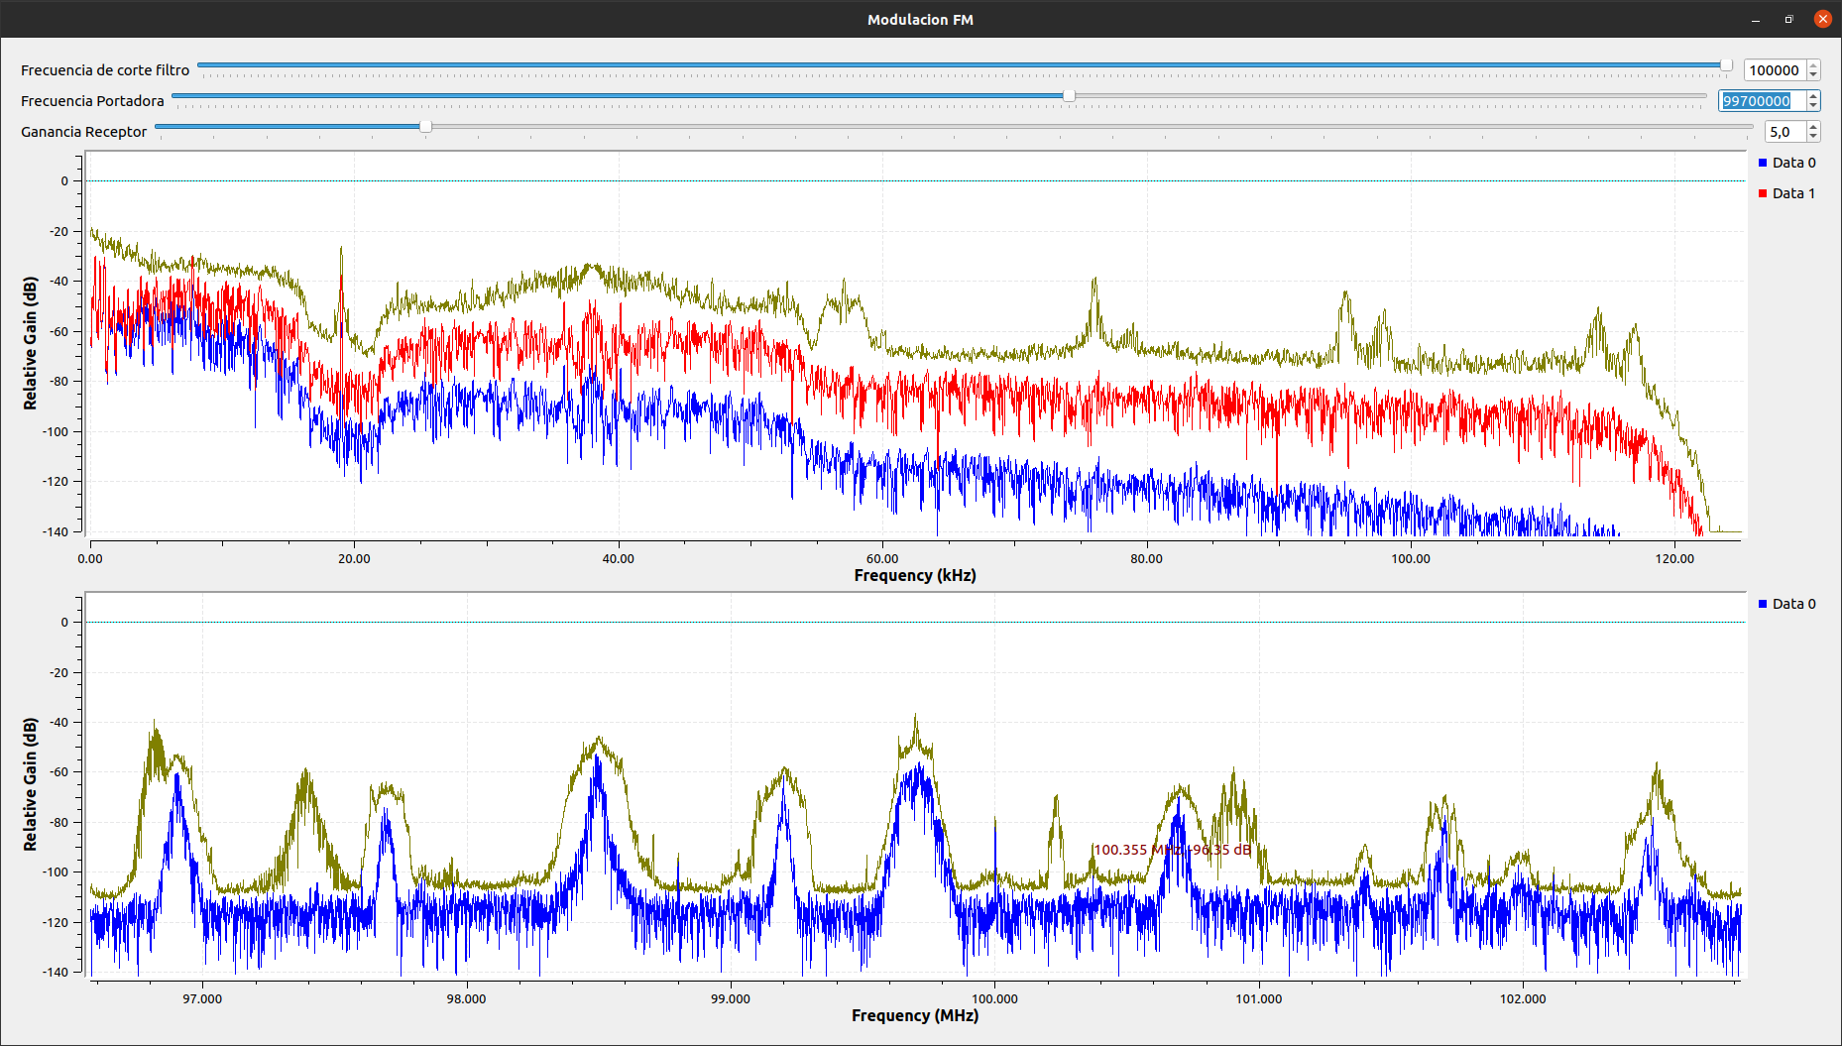 | B | 10 | 313.3
LA CULTURAL FM | 100.7 | 200 Khz | SI | SI | SI | SI | SI | 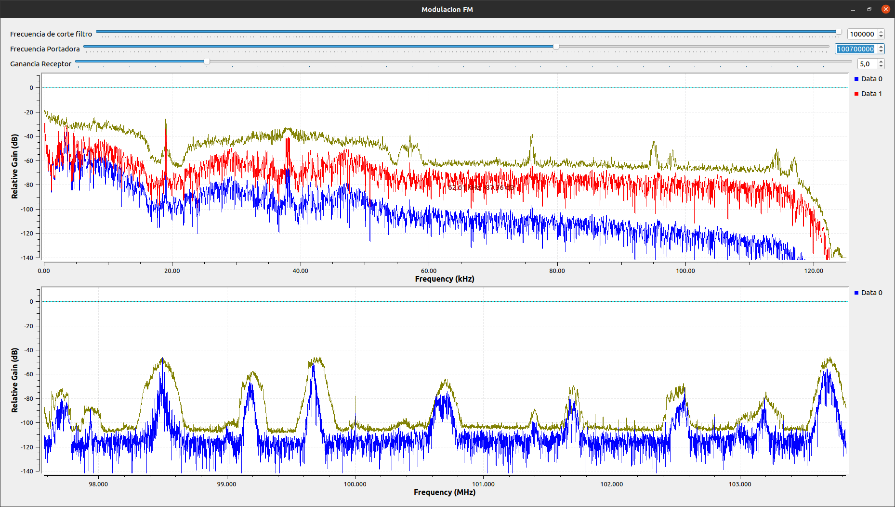 | B | 10 | 314.9
LA MEGA | 102.5 | 200 Khz | SI | SI | SI | SI | SI | 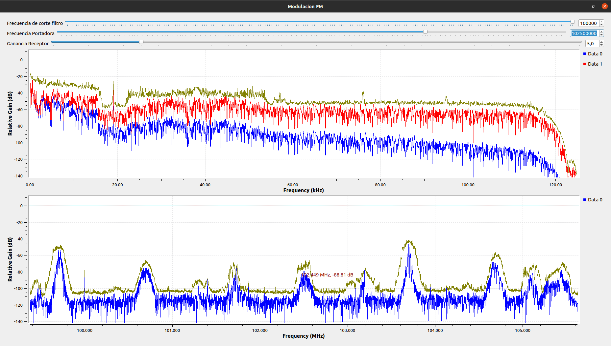 | B | 10 | 303.7
UTS RADIO | 101.7 | 170 Khz | SI | SI | NO | NO | SI | 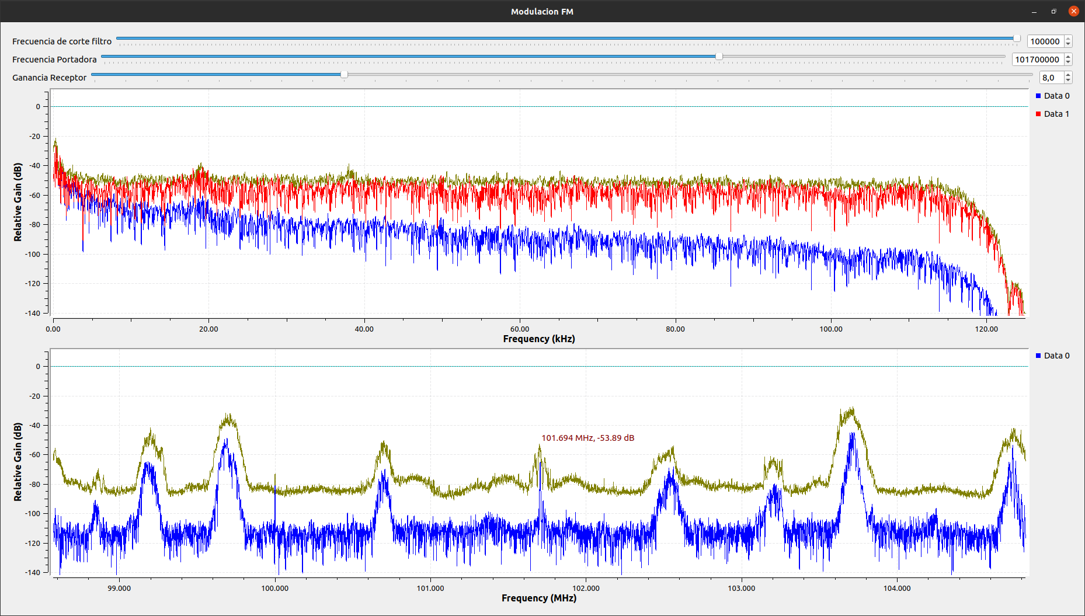 | C | 5 | 312.1
LA BRUJULA | 93.4 | 200 Khz | SI | SI | SI | SI | SI | 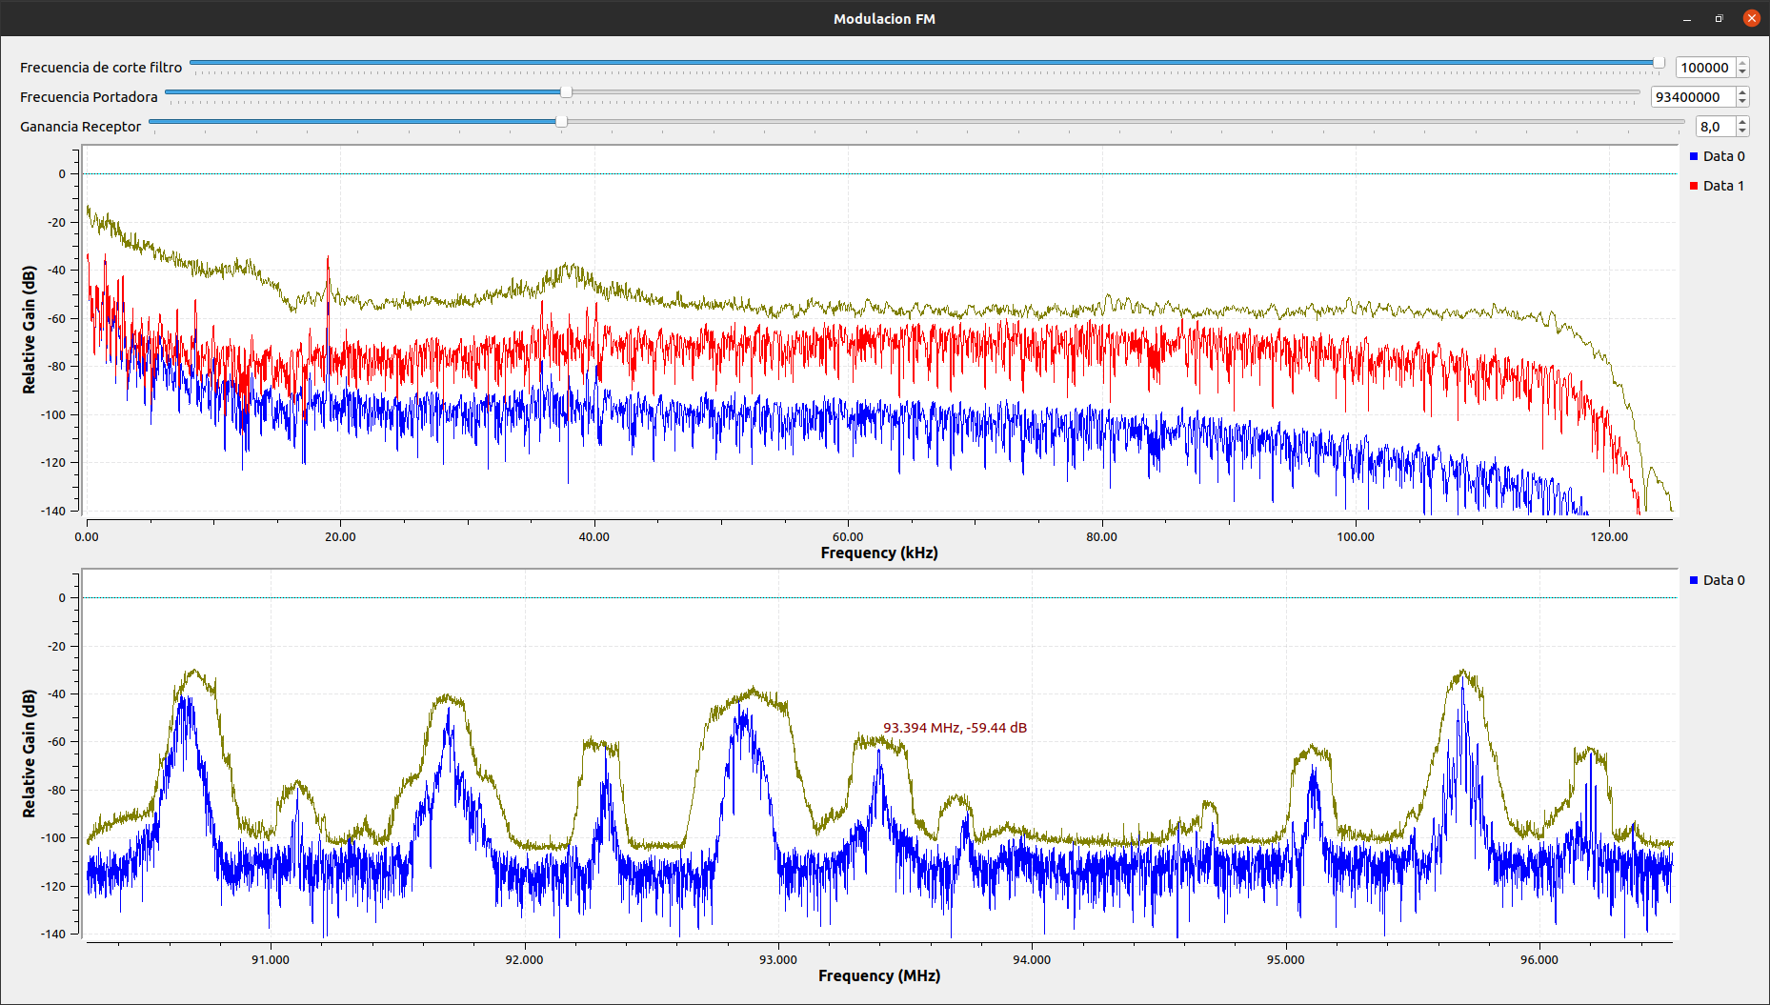 | D | 0.08 | LF
 | 106.3 | 100 KHZ | SI | SI | NO | NO | NO | 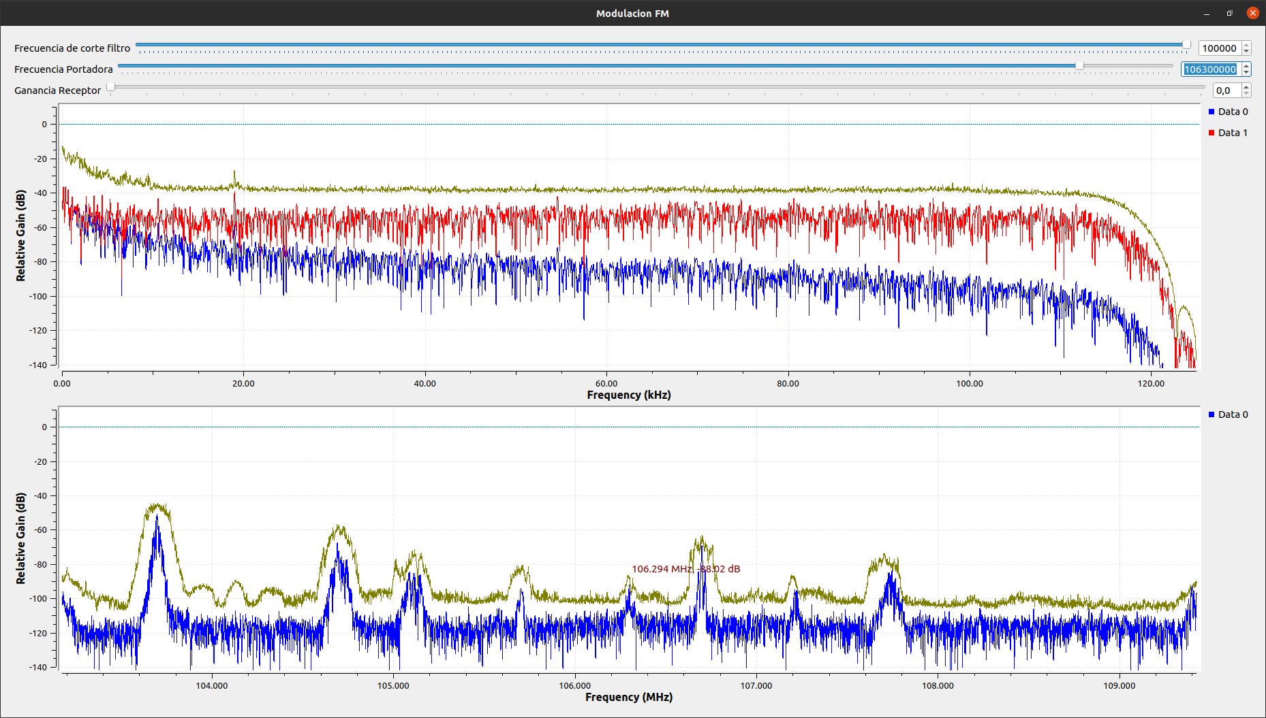 | D | 0.05 | LF

